Analysis1
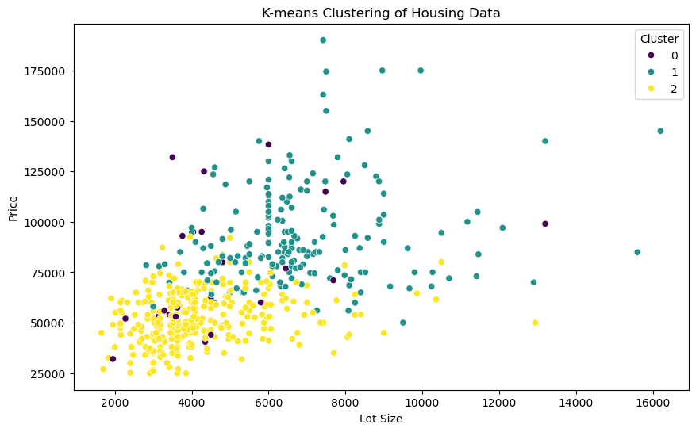
Analysis Sheet
This sheet will include all Python code generated by Copilot.

Load data from start, housing

Preview
 | price | lotsize | bedrooms | bathrms | stories | ... | fullbase | gashw | airco | garagepl | prefarea
0 | 42000 | 5850 | 3 | 1 | 2 | ... | yes | no | no | 1 | no
1 | 38500 | 4000 | 2 | 1 | 1 | ... | no | no | no | 0 | no
2 | 49500 | 3060 | 3 | 1 | 1 | ... | no | no | no | 0 | no
3 | 60500 | 6650 | 3 | 1 | 2 | ... | no | no | no | 0 | no
4 | 61000 | 6360 | 2 | 1 | 1 | ... | no | no | no | 0 | no
... | ... | ... | ... | ... | ... | ... | ... | ... | ... | ... | ...
541 | 91500 | 4800 | 3 | 2 | 4 | ... | no | no | yes | 0 | no
542 | 94000 | 6000 | 3 | 2 | 4 | ... | no | no | yes | 0 | no
543 | 103000 | 6000 | 3 | 2 | 4 | ... | no | no | yes | 1 | no
544 | 105000 | 6000 | 3 | 2 | 2 | ... | no | no | yes | 1 | no
545 | 105000 | 6000 | 3 | 1 | 2 | ... | no | no | yes | 1 | no

K-means clustering and visualization

